开发需求书
合作方式 | 合作渠道 | 开发内容 | 示意图 | 广告文案 | 用户体验需求 | 用户数据来源 | 图片尺寸 | 开发截至时间
功能内嵌 | 中国人力资源网 | 1、http://club.hr.com.cn首页的导航栏上增加一个我们的频道，名称为“法律咨询”。 |  | 文字部分：法律咨询 | 用户使用http://club.hr.com.cn的账户名、密码登陆社区，然后点击我们的频道便可直接使用其中的免费功能。未登录的或游客用户不能使用。 | 用户点击频道，视为一次有效注册激活，中国人力资源网将该用户信息传送给我们。比如，账户ID、邮箱、联系方式、企业名称、职位。 | 33*90px | 2012-12-20
 |  | 2、将360法的“智能咨询”、“律师解答”、“重点法律解读”、“人事风险评估”、“劳动法计算器”内嵌至http://club.hr.com.cn首页的“HR探讨与交流区”的板块中。 |  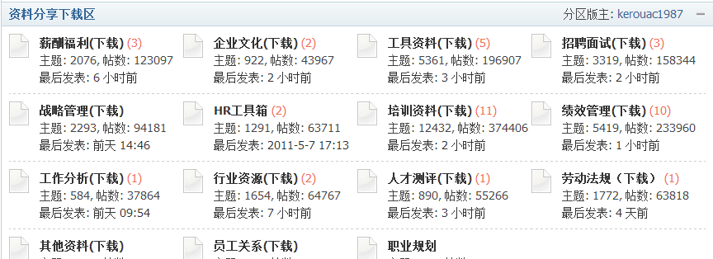 |  |  | 用户点击版块中的内容，视为一次有效注册激活，中国人力资源网将该用户信息传送给我们。比如，账户ID、邮箱、联系方式、企业名称、职位。 | 内嵌页面宽度在960px
 |  | 3、将360法的“流程大全”、“案例大全”、“法规大全”、“文档大全”内嵌至http://club.hr.com.cn首页的“资料分享下载区”的板块中。
 |  | 4、http://club.hr.com.cn首页的版块区中新开一个版块“HR法律专属咨询”，将360法的免费、收费功能全功能内嵌到其中。
积分兑换 | 中国人力资源网 | 基于功能内嵌的前提，http://club.hr.com.cn的社区用户要使用“律师解答”、“文档审核”需要20积分来兑换同时要用会员手机做验证，且每个用户只能兑换1次，有效期为兑换后的1个月内有效。 |  |  | 在用户未兑换积分前，可以看到收费功能，点击时，系统会提醒其去用积分兑换；以及兑换后告知其有效期长。 | 中国人力资源网将兑换过积分的用户信息传送给我们，如积分数量、上次积分使用日期。
广告展示 | 中国人力资源网 | 1、在http://www.hr.com.cn首页“社区入口”下方插入我们360法的登陆Banner广告，2屏的，1屏为“360法，Hr的劳动法专属律师”，2屏为“中国人力资源网力邀合作提供” | 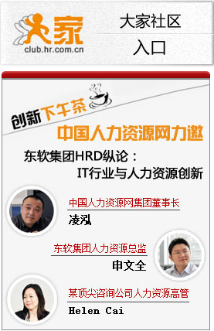 | 展现效果：FLASH，分2屏。第1屏：360法 中国人力资源网合作提供，第2屏：劳动法律师解读 法规大全 企业劳动法咨询 | 用户点击该Banner,直接跳转http://www.360fa.cn的首页，进行注册。 | 用户在360法的网站自主注册提交个人信息 | 280*90px
 | 中国人力资源网 | 2、在http://club.hr.com.cn首页的左侧上方banner后下方的替换成我们自己的图片banner以及文字链接。（文案待定） | 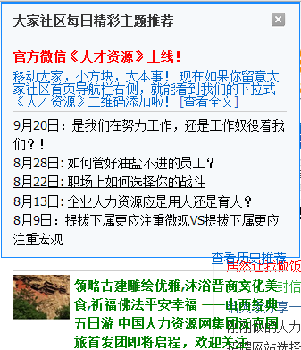 | 图片Banner文字部分：360法；文字链接：中国人力资源网强势推出360法劳动法法律咨询平台！该平台包含法律智能咨询、重点法律司法解读、劳动法风险评估、法规大全、必备工作文档下载等功能，全方位为企业用人保驾护航。 | 点击该banner，用户跳转到我们与中国人力资源网合作的内嵌功能页面。 | 通过功能内嵌的方式获得数据 | 360*65px
 |  | 3、在http://club.hr.com.cn首页的右侧下方增加我们一个浮动图片banner。（文案待定） | 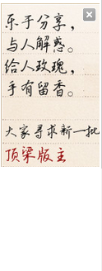 | 展现效果：FLASH，分2屏。第1屏：360法 中国人力资源网推荐，第2屏：您的劳动法律师 |  |  | 140*220px
EDM | 中国人力资源网 | 在原来的EDM中加入360法与中国人力资源网合作内容（文案待定） |  |  | 用户通过阅读邮件，可以知道360法是干嘛的，在club.hr.com.cn中如何使用

